行政事業レビューシート
 |  |  |  |  |  |  |  |  |  |  |  |  |  |  |  |  |  |  |  |  |  |  |  | 事業番号 |  |  |  |  |  |  |  | 0238
平成２９年度行政事業レビューシート |  |  |  |  |  |  |  |  |  |  |  |  |  |  |  |  |  |  |  |  |  |  | （ | 文部科学省 |  |  |  |  |  |  |  |  |  |  | ）
事業名 |  |  |  |  | 気候変動適応戦略イニシアチブ |  |  |  |  |  |  |  |  |  |  | 担当部局庁 |  |  |  | 研究開発局 |  |  |  |  |  |  |  |  |  | 作成責任者
事業開始年度 |  |  |  |  | 平成２２年度 |  |  |  | 事業終了 （予定）年度 |  |  |  | 平成３３年度 |  |  | 担当課室 |  |  |  | 環境エネルギー課 |  |  |  |  |  |  |  |  |  | 環境エネルギー課長 藤吉 尚之
会計区分 |  |  |  |  | 一般会計
根拠法令 （具体的な 条項も記載） |  |  |  |  | - |  |  |  |  |  |  |  |  |  |  | 関係する計画、通知等 |  |  |  | 第5期科学技術基本計画（平成28年1月閣議決定） 地球温暖化対策計画（平成28年5月閣議決定） エネルギー・環境イノベーション戦略（平成28年4月総合科学技術会議・イノベーション会議決定） 気候変動の影響への適応計画（平成27年11月閣議決定）
主要政策・施策 |  |  |  |  | 科学技術・イノベーション |  |  |  |  |  |  |  |  |  |  | 主要経費 |  |  |  | 文教及び科学振興
事業の目的 （目指す姿を簡潔に。3行程度以内） |  |  |  |  | 地球温暖化・気候変動に関する地球観測や気候変動予測等のデータ収集からそれらのデータを解析処理するための共通的プラットフォームであるデータ統合・解析システム（DIAS）を国内外の多くの利用者に長期的・安定的に利用される気候変動への適応・緩和をはじめとした多様な社会課題の解決に貢献していくための社会基盤へと発展させる。また、利害関係者と協働で行われる研究・技術開発を推進し、気候変動予測データ等を用いた地域等の適応策の立案等に資する情報を提供する。 さらに、気候モデルの高度化等の気候変動研究を推進し、IPCC 等外交の場でのプレゼンス維持・向上及び国内外の防災・減災等への活用を一層進める。
事業概要 （5行程度以内。別添可） |  |  |  |  | 本事業は、我が国が実施する地球観測と気候変動予測に関するデータの統合解析、気候変動の予測結果を活用する技術等の研究開発や、その技術の社会実装の促進のために自治体等が行う気候変動適応策立案等に資する科学的知見を提供するための研究開発を行うもの。以下のプログラムから構成される。 ①「地球環境情報プラットフォーム構築推進プログラム」では地球観測データ、気候変動予測データ、社会・経済データ等を統合・解析して地球環境情報を創出するための情報基盤となるデータ統合・解析システム（DIAS）について、長期的・安定的に気候変動適応策・緩和策等に貢献する「地球環境情報プラットフォーム」構築のための共通基盤技術の開発を行い、様々な社会課題解決に資する成果の創出を促進する。 ②「気候変動適応技術社会実装プログラム」では、全国の地方自治体等で気候変動適応施策の立案・策定に活用できる汎用的な基盤技術を開発し、地方自治体における最適な気候変動適応策の導入に貢献する。 ③「統合的気候モデル高度化研究プログラム」（平成29～33年度）では、国際社会及び、国・地方公共団体や民間企業のニーズ等に基づき、全ての気候変動対策の基盤となる気候モデルの高度化（将来予測の不確実性低減、時空間解像度向上による予測情報の高精度化等）を通じて、国内外における気候変動対策に活用できる、気候変動メカニズム等の解明や高精度予測情報を創出する。※「気候変動リスク情報創生プログラム」（平成24～28年度）を改組
実施方法 |  |  |  |  | 委託・請負
予算額・ 執行額 （単位:百万円） |  |  |  |  |  |  |  |  |  |  | 26年度 |  |  |  | 27年度 |  |  |  | 28年度 |  |  |  |  |  | 29年度 |  |  |  |  |  | 30年度要求
 |  |  |  |  | 予算の状況 | 当初予算 |  |  |  |  | 892 |  |  |  | 941 |  |  |  | 919 |  |  |  |  |  | 1,419 |  |  |  |  |  | 1,673
 |  |  |  |  |  | 補正予算 |  |  |  |  | - |  |  |  | - |  |  |  | - |  |  |  |  |  | -
 |  |  |  |  |  | 前年度から繰越し |  |  |  |  | - |  |  |  | - |  |  |  | - |  |  |  |  |  | - |  |  |  |  |  | -
 |  |  |  |  |  | 翌年度へ繰越し |  |  |  |  | - |  |  |  | - |  |  |  | - |  |  |  |  |  | -
 |  |  |  |  |  | 予備費等 |  |  |  |  | - |  |  |  | - |  |  |  | ▲ 1 |  |  |  |  |  | -
 |  |  |  |  |  | 計 |  |  |  |  | 892 |  |  |  | 941 |  |  |  | 918 |  |  |  |  |  | 1,419 |  |  |  |  |  | 1,673
 |  |  |  |  | 執行額 |  |  |  |  |  | 891 |  |  |  | 941 |  |  |  | 913
 |  |  |  |  | 執行率（％） |  |  |  |  |  | 100% |  |  |  | 100% |  |  |  | 99%
 |  |  |  |  | 当初予算＋補正予算に対する執行額の割合（％） |  |  |  |  |  | 100% |  |  |  | 100% |  |  |  | 99%
平成29・30年度 予算内訳 （単位：百万円） |  |  |  |  | 歳出予算目 |  |  |  |  |  | 29年度当初予算 |  |  |  | 30年度要求 |  |  |  | 主な増減理由
 |  |  |  |  | 地球観測技術等調査研究委託費 |  |  |  |  |  | 1,412 |  |  |  | 1,666 |  |  |  | 「新しい日本のための優先課題推進枠」254 1. 「地球環境情報プラットフォーム構築推進プログラム」において、平成30年度までに保証期間が切れるＤＩＡＳのストレージの一部の更新等の経費による増。 2. 「統合的気候モデル高度化研究プログラム」において、パリ協定で設定された２℃目標達成への温室効果ガス排出シナリオ等の解明及び気候変動による極端現象の将来変化を予測できる高精度リスク情報データベースの開発に関する経費による増。
 |  |  |  |  | 非常勤職員手当 |  |  |  |  |  | 3 |  |  |  | 3
 |  |  |  |  | 職員旅費 |  |  |  |  |  | 1 |  |  |  | 1
 |  |  |  |  | 諸謝金 |  |  |  |  |  | 1 |  |  |  | 1
 |  |  |  |  | 庁費 |  |  |  |  |  | 1 |  |  |  | 1
 |  |  |  |  | その他 |  |  |  |  |  | 1 |  |  |  | 1
 |  |  |  |  | 計 |  |  |  |  |  | 1,419 |  |  |  | 1,673
成果目標及び 成果実績 （アウトカム） |  |  |  |  | 定量的な成果目標 |  |  |  |  |  | 成果指標 |  |  |  |  |  | 単位 |  |  | 26年度 |  |  | 27年度 |  |  |  | 28年度 |  |  | 中間目標 |  |  | 目標最終年度
 |  |  |  |  |  |  |  |  |  |  |  |  |  |  |  |  |  |  |  |  |  |  |  |  |  |  |  |  |  | - |  | 年度 | 32 | 年度
 |  |  |  |  | ①地球環境情報プラットフォーム構築推進プログラムにより地球環境情報プラットフォームを構築し、その結果DIASを利用する利用者数を平成32年度までに4000人にまで増加させる。 |  |  |  |  |  | DIASを利用する利用者数（人） |  |  |  |  | 成果実績 | 人 |  |  | - |  |  | - |  |  |  | 2,947 |  |  | - |  |  | -
 |  |  |  |  |  |  |  |  |  |  |  |  |  |  |  | 目標値 | 人 |  |  | - |  |  | - |  |  |  | 2,800 |  |  | - |  |  | 4,000
 |  |  |  |  |  |  |  |  |  |  |  |  |  |  |  | 達成度 | ％ |  |  | - |  |  | - |  |  |  | 105 |  |  | - |  |  | -
根拠として用いた 統計・データ名 （出典） |  |  |  |  | 文部科学省調べ等

成果目標及び 成果実績 （アウトカム） |  |  |  |  | 定量的な成果目標 |  |  |  |  |  | 成果指標 |  |  |  |  |  | 単位 |  |  | 26年度 |  |  | 27年度 |  |  |  | 28年度 |  |  | 中間目標 |  |  | 目標最終年度
 |  |  |  |  |  |  |  |  |  |  |  |  |  |  |  |  |  |  |  |  |  |  |  |  |  |  |  |  |  | - |  | 年度 | 31 | 年度
 |  |  |  |  | ②平成31年度までに地域の適応策を支える共通基盤技術やアプリケーション開発等を完了させ、24以上の自治体等において適応策の立案・検討に活用する。 |  |  |  |  |  | 気候変動適応技術社会実装プログラムによる成果を活用し、適応策の立案もしくは検討を開始した自治体等の数（団体） |  |  |  |  | 成果実績 | 団体 |  |  | - |  |  | 11 |  |  |  | 13 |  |  | - |  |  | -
 |  |  |  |  |  |  |  |  |  |  |  |  |  |  |  | 目標値 | 団体 |  |  | - |  |  | 11 |  |  |  | 13 |  |  | - |  |  | 24
 |  |  |  |  |  |  |  |  |  |  |  |  |  |  |  | 達成度 | ％ |  |  | - |  |  | 100 |  |  |  | 100 |  |  | - |  |  | -
根拠として用いた 統計・データ名 （出典） |  |  |  |  | 文部科学省調べ等

成果目標及び 成果実績 （アウトカム） |  |  |  |  | 定量的な成果目標 |  |  |  |  |  | 成果指標 |  |  |  |  |  | 単位 |  |  | 26年度 |  |  | 27年度 |  |  |  | 28年度 |  |  | 中間目標 |  |  | 目標最終年度
 |  |  |  |  |  |  |  |  |  |  |  |  |  |  |  |  |  |  |  |  |  |  |  |  |  |  |  |  |  | - |  | 年度 | 33 | 年度
 |  |  |  |  | ③国内外における気候変動対策に活用されるように、気候変動メカニズムの解明、気候変動予測モデルの高度化を進め、年間50件以上の国際共同研究等の海外連携を継続させる。 |  |  |  |  |  | 研究開発成果を活用した国際共同研究の海外連携実績 |  |  |  |  | 成果実績 | 件 |  |  | - |  |  | - |  |  |  | - |  |  | - |  |  | -
 |  |  |  |  |  |  |  |  |  |  |  |  |  |  |  | 目標値 | 件 |  |  | - |  |  | - |  |  |  | - |  |  | - |  |  | 50
 |  |  |  |  |  |  |  |  |  |  |  |  |  |  |  | 達成度 | ％ |  |  | - |  |  | - |  |  |  | - |  |  | - |  |  | -
根拠として用いた 統計・データ名 （出典） |  |  |  |  | 文部科学省調べ等

活動指標及び 活動実績 （アウトプット） |  |  |  |  | 活動指標 |  |  |  |  |  |  |  |  |  |  |  | 単位 |  |  | 26年度 |  |  | 27年度 |  |  |  | 28年度 |  |  | 29年度 活動見込 |  |  | 30年度 活動見込
 |  |  |  |  | ①地球環境情報プラットフォーム構築推進プログラムにて提供された共通基盤技術（アプリケーション等）の数（件） |  |  |  |  |  |  |  |  |  |  | 活動実績 | 件 |  |  | - |  |  | - |  |  |  | 3 |  |  | - |  |  | -
 |  |  |  |  |  |  |  |  |  |  |  |  |  |  |  | 当初見込み | 件 |  |  | - |  |  | - |  |  |  | 3 |  |  | 6 |  |  | 9
活動指標及び 活動実績 （アウトプット） |  |  |  |  | 活動指標 |  |  |  |  |  |  |  |  |  |  |  | 単位 |  |  | 26年度 |  |  | 27年度 |  |  |  | 28年度 |  |  | 29年度 活動見込 |  |  | 30年度 活動見込
 |  |  |  |  | ②気候変動適応技術社会実装プログラムにモデル自治体として参画している自治体等の数（団体） |  |  |  |  |  |  |  |  |  |  | 活動実績 | 団体 |  |  | - |  |  | 11 |  |  |  | 11 |  |  | - |  |  | -
 |  |  |  |  |  |  |  |  |  |  |  |  |  |  |  | 当初見込み | 団体 |  |  | - |  |  | 11 |  |  |  | 11 |  |  | 11 |  |  | 11
活動指標及び 活動実績 （アウトプット） |  |  |  |  | 活動指標 |  |  |  |  |  |  |  |  |  |  |  | 単位 |  |  | 26年度 |  |  | 27年度 |  |  |  | 28年度 |  |  | 29年度 活動見込 |  |  | 30年度 活動見込
 |  |  |  |  | ③気候変動メカニズムの解明や気候変動予測モデルの高度化等による本事業における累計論文数 |  |  |  |  |  |  |  |  |  |  | 活動実績 | 本 |  |  | - |  |  | - |  |  |  | - |  |  | - |  |  | -
 |  |  |  |  |  |  |  |  |  |  |  |  |  |  |  | 当初見込み | 本 |  |  | - |  |  | - |  |  |  | - |  |  | 50 |  |  | 150
単位当たり コスト |  |  |  |  | 算出根拠 |  |  |  |  |  |  |  |  |  |  |  | 単位 |  |  | 26年度 |  |  | 27年度 |  |  |  | 28年度 |  |  | 29年度活動見込
 |  |  |  |  | ①地球環境情報プラットフォーム構築推進プログラム(予算額)／本プログラムにて提供された共通基盤技術（アプリケーション等）の数（百万円/件） |  |  |  |  |  |  |  |  |  |  | 単位当たり コスト | 百万円/件 |  |  | - |  |  | - |  |  |  | 133 |  |  | 67
 |  |  |  |  |  |  |  |  |  |  |  |  |  |  |  | 計算式 | 百万円/件 |  |  | - |  |  | - |  |  |  | 400/3 |  |  | 400/6
単位当たり コスト |  |  |  |  | 算出根拠 |  |  |  |  |  |  |  |  |  |  |  | 単位 |  |  | 26年度 |  |  | 27年度 |  |  |  | 28年度 |  |  | 29年度活動見込
 |  |  |  |  | ②気候変動適応技術社会実装プログラム（予算額）／技術開発を行う自治体等の数 （百万円/団体） |  |  |  |  |  |  |  |  |  |  | 単位当たり コスト | 百万円/団体 |  |  | - |  |  | 52 |  |  |  | 47 |  |  | 39
 |  |  |  |  |  |  |  |  |  |  |  |  |  |  |  | 計算式 | 百万円/団体 |  |  | - |  |  | 576/11 |  |  |  | 517/11 |  |  | 430/11
単位当たり コスト |  |  |  |  | 算出根拠 |  |  |  |  |  |  |  |  |  |  |  | 単位 |  |  | 26年度 |  |  | 27年度 |  |  |  | 28年度 |  |  | 29年度活動見込
 |  |  |  |  | ③統合的気候モデル高度化研究プログラム（予算額）／気候モデル高度化等のための技術開発を実施する課題の数（百万円/件） |  |  |  |  |  |  |  |  |  |  | 単位当たり コスト | 百万円/件 |  |  | - |  |  | - |  |  |  | - |  |  | 25
 |  |  |  |  |  |  |  |  |  |  |  |  |  |  |  | 計算式 | 百万円/件 |  |  | - |  |  | - |  |  |  | - |  |  | 582/23
政策評価、経済・財政再生アクション・プログラムとの関係 |  | 政策評価 | 政策 |  | 9 未来社会に向けた価値創出の取組と経済・社会的課題への対応
 |  |  | 施策 |  | 9-2 環境・エネルギーに関する課題への対応
 |  |  | 測定指標 |  | 定量的指標 |  |  |  |  |  |  |  |  |  |  |  | 単位 |  |  | 26年度 |  |  | 27年度 |  |  |  | 28年度 |  |  | 中間目標 |  |  | 目標年度
 |  |  |  |  |  |  |  |  |  |  |  |  |  |  |  |  |  |  |  |  |  |  |  |  |  |  |  |  |  | - |  | 年度 | 32 | 年度
 |  |  |  |  | ①地球環境情報プラットフォーム構築推進プログラムにより地球環境情報プラットフォームを構築し、その結果DIASを利用する利用者数（人） |  |  |  |  |  |  |  |  |  |  | 実績値 | 人 |  |  | - |  |  | - |  |  |  | 2,947 |  |  | - |  |  | -
 |  |  |  |  |  |  |  |  |  |  |  |  |  |  |  | 目標値 | 人 |  |  | - |  |  | - |  |  |  | 2,800 |  |  | - |  |  | 4,000
 |  |  |  |  | 定量的指標 |  |  |  |  |  |  |  |  |  |  |  | 単位 |  |  | 26年度 |  |  | 27年度 |  |  |  | 28年度 |  |  | 中間目標 |  |  | 目標年度
 |  |  |  |  |  |  |  |  |  |  |  |  |  |  |  |  |  |  |  |  |  |  |  |  |  |  |  |  |  | - |  | 年度 | 31 | 年度
 |  |  |  |  | ②気候変動適応技術社会実装プログラムによる成果を活用し、適応策の立案もしくは検討を開始した自治体等の数（団体） |  |  |  |  |  |  |  |  |  |  | 実績値 | 団体 |  |  | - |  |  | 11 |  |  |  | 13 |  |  | - |  |  | -
 |  |  |  |  |  |  |  |  |  |  |  |  |  |  |  | 目標値 | 団体 |  |  | - |  |  | 11 |  |  |  | 13 |  |  | - |  |  | 24
 |  |  |  |  | 定量的指標 |  |  |  |  |  |  |  |  |  |  |  | 単位 |  |  | 26年度 |  |  | 27年度 |  |  |  | 28年度 |  |  | 中間目標 |  |  | 目標年度
 |  |  |  |  |  |  |  |  |  |  |  |  |  |  |  |  |  |  |  |  |  |  |  |  |  |  |  |  |  | - |  | 年度 | 33 | 年度
 |  |  |  |  | ③統合的気候モデル高度化研究プログラムの成果を活用した国際共同研究等の海外連携実績（件） |  |  |  |  |  |  |  |  |  |  | 実績値 | 件 |  |  | - |  |  | - |  |  |  | - |  |  | - |  |  | -
 |  |  |  |  |  |  |  |  |  |  |  |  |  |  |  | 目標値 | 件 |  |  | - |  |  | - |  |  |  | - |  |  | - |  |  | 50

 |  |  | 本事業の成果と上位施策・測定指標との関係
 |  |  | ①地球観測、予測情報等を用いた気候変動適応・緩和等の社会問題の解決において世界をリードするため、これまでに開発したデータ統合・解析システム（DIAS）について高度化・拡張（データセット、利用者数、研究課題の増加、アプリケーションの開発等）を行う。 ②近未来予測技術、超高解像度ダウンスケーリング技術、影響評価技術や、それらを活用できる汎用性の高いアプリケーションを開発し、自治体等における適応策の社会実装を拡大していく。 ③気候変動によって生じる多様なリスクの評価に必要な気候変動予測や影響評価等の研究を行うことにより、当該分野において多くの論文を創出するとともに、予測や影響評価に必要なモデル等を高度化することが可能となる。これは環境分野の諸問題を科学的に解明し、国民生活の質の向上と安全を図るための研究開発成果を生み出すことに寄与するものである。 上記により、環境分野の諸問題を科学的に解明し、国民生活の質の向上と安全を図ることに寄与する。

 |  | 経済・財政再生 アクション・プログラム | 改革項目 |  | 分野： |  | - |  |  |  |  |  |  | -
 |  |  | KPI (第一階層） |  | ＫＰＩ （第一階層） |  |  |  |  |  |  |  |  |  |  |  | 単位 |  |  | 計画開始時 |  |  | 28年度 |  |  |  | 29年度 |  |  | 中間目標 |  |  | 目標最終年度
 |  |  |  |  |  |  |  |  |  |  |  |  |  |  |  |  |  |  |  | - | 年度 |  |  |  |  |  |  |  |  | - |  | 年度 | - | 年度
 |  |  |  |  | - |  |  |  |  |  |  |  |  |  |  | 成果実績 | - |  |  | - |  |  | - |  |  |  | - |  |  | - |  |  | -
 |  |  |  |  |  |  |  |  |  |  |  |  |  |  |  | 目標値 | - |  |  | - |  |  | - |  |  |  | - |  |  | - |  |  | -
 |  |  |  |  |  |  |  |  |  |  |  |  |  |  |  | 達成度 | ％ |  |  | - |  |  | - |  |  |  | - |  |  | - |  |  | -
 |  |  | KPI (第二階層） |  | ＫＰＩ （第二階層） |  |  |  |  |  |  |  |  |  |  |  | 単位 |  |  | 計画開始時 |  |  | 28年度 |  |  |  | 29年度 |  |  | 中間目標 |  |  | 目標最終年度
 |  |  |  |  |  |  |  |  |  |  |  |  |  |  |  |  |  |  |  | - | 年度 |  |  |  |  |  |  |  |  | - |  | 年度 | - | 年度
 |  |  |  |  | - |  |  |  |  |  |  |  |  |  |  | 成果実績 | - |  |  | - |  |  | - |  |  |  | - |  |  | - |  |  | -
 |  |  |  |  |  |  |  |  |  |  |  |  |  |  |  | 目標値 | - |  |  | - |  |  | - |  |  |  | - |  |  | - |  |  | -
 |  |  |  |  |  |  |  |  |  |  |  |  |  |  |  | 達成度 | ％ |  |  | - |  |  | - |  |  |  | - |  |  | - |  |  | -
 |  |  | 本事業の成果と改革項目・KPIとの関係
 |  |  | -

事業所管部局による点検・改善
 |  | 項 目 |  |  |  |  |  |  |  |  |  |  |  |  |  |  |  |  | 評 価 |  | 評価に関する説明
国費投入の必要性 |  | 事業の目的は国民や社会のニーズを的確に反映しているか。 |  |  |  |  |  |  |  |  |  |  |  |  |  |  |  |  | ○ |  | 本事業は、国民や社会に大きな影響を与える地球規模の社会課題である気候変動等の対応のために必要な情報や技術を提供する事業であり、ニーズを的確に反映しているもの。
 |  | 地方自治体、民間等に委ねることができない事業なのか。 |  |  |  |  |  |  |  |  |  |  |  |  |  |  |  |  | ○ |  | 上記のような社会課題は、全地球規模の課題であり、個々の地方自治体、民間等で委ねることが困難であるもの。そのため、国がしっかり事業を実施することが必要。
 |  | 政策目的の達成手段として必要かつ適切な事業か。政策体系の中で優先度の高い事業か。 |  |  |  |  |  |  |  |  |  |  |  |  |  |  |  |  | ○ |  | 地球温暖化対策のためには、国際的に、気候変動の緩和策と適応策が重要であることが認識されており、そのために、気候変動予測に関する基盤的な技術の開発や、地方自治体等の気候変動適応施策のために必要な情報を提供する本事業は政策体系の中で優先度が高いと言える。
事業の効率性 |  | 競争性が確保されているなど支出先の選定は妥当か。 |  |  |  |  |  |  |  |  |  |  |  |  |  |  |  |  | ○ |  | 事業を実施する研究機関は、公募を実施するとともに、外部有識者により構成される審査会を経て、委託先も含めて選定されており、競争性や選定の妥当性は十分確保されている。また、当該事業のうち、一部プログラムについては、複数年の研究であり、2年目以降も継続するため、形式的に競争性のない随意契約となるが、課題の進捗状況等を反映し、毎年度適宜見直しをしている。
 |  |  | 一般競争契約、指名競争契約又は随意契約（企画競争）による支出のうち、一者応札又は一者応募となったものはないか。 |  |  |  |  |  |  |  |  |  |  |  |  |  |  |  | 有
 |  |  | 競争性のない随意契約となったものはないか。 |  |  |  |  |  |  |  |  |  |  |  |  |  |  |  | 有
 |  | 受益者との負担関係は妥当であるか。 |  |  |  |  |  |  |  |  |  |  |  |  |  |  |  |  | ○ |  | 事業を実施する研究機関は、外部有識者により構成される審査会を経て、委託先も含めて選定されており、負担関係は妥当である。
 |  | 単位当たりコスト等の水準は妥当か。 |  |  |  |  |  |  |  |  |  |  |  |  |  |  |  |  | ○ |  | 本事業は、気候変動適応研究において必要な観測情報や予測情報を一括で集めて提供しているもので効率的である。また、書面及び現地での調査により、単位当たりのコスト水準が妥当であることを確認している。
 |  | 資金の流れの中間段階での支出は合理的なものとなっているか。 |  |  |  |  |  |  |  |  |  |  |  |  |  |  |  |  | ○ |  | 書面及び現地での調査により、資金が適切に執行されていること、その合理性を確認している。
 |  | 費目・使途が事業目的に即し真に必要なものに限定されているか。 |  |  |  |  |  |  |  |  |  |  |  |  |  |  |  |  | ○ |  | 書面及び現地での調査により、事業実施に最低限必要なものに限られているか等を確認している。
 |  | 不用率が大きい場合、その理由は妥当か。（理由を右に記載） |  |  |  |  |  |  |  |  |  |  |  |  |  |  |  |  | ‐ |  | -
 |  | 繰越額が大きい場合、その理由は妥当か。（理由を右に記載） |  |  |  |  |  |  |  |  |  |  |  |  |  |  |  |  | ‐ |  | -
 |  | その他コスト削減や効率化に向けた工夫は行われているか。 |  |  |  |  |  |  |  |  |  |  |  |  |  |  |  |  | ○ |  | 省エネルギーなシステムの開発など、コスト削減に向けた工夫を行っている。また、地方自治体等と連携し、効率的な事業運営を行っている。
事業の有効性 |  | 成果実績は成果目標に見合ったものとなっているか。 |  |  |  |  |  |  |  |  |  |  |  |  |  |  |  |  | ○ |  | 気候変動適応技術社会実装プログラムでは、全国の地方自治体等で適応施策の検討・策定に活用できる汎用的な基盤技術を開発し、実装することが目標であり、モデル、ニーズ自治体としてプログラムに参画する自治体は今後も着実に増える見込みである。また、DIASを利用する研究課題数は当初見込みを上回るペースで着実に増加しており、これまでに整備されたDIASは十分に活用されている。
 |  | 事業実施に当たって他の手段・方法等が考えられる場合、それと比較してより効果的あるいは低コストで実施できているか。 |  |  |  |  |  |  |  |  |  |  |  |  |  |  |  |  | ○ |  | 研究機関のみならず参画自治体等も出席の下で外部有識者から構成される運営委員会等を実施し、事業推進に関する検討、助言等を行っており、適宜軌道修正を行っている。また、DIASのような大容量の地球環境情報を統合解析するシステムは世界に先駆けて開発されてきたものであり、代替の手段・方法は存在しない。さらに、気候変動研究に関しては、前身事業において創出された成果を活用することで世界最高水準の研究を効果的に実施している。
 |  | 活動実績は見込みに見合ったものであるか。 |  |  |  |  |  |  |  |  |  |  |  |  |  |  |  |  | ○ |  | 見込みを上回る活動実績が創出されてきている。
 |  | 整備された施設や成果物は十分に活用されているか。 |  |  |  |  |  |  |  |  |  |  |  |  |  |  |  |  | ○ |  | 本事業で得られた気候変動の適応策のために必要な技術情報は地方自治体等が独自に行う事業等に反映されており、成果が十分に活用されていると言える。
関連事業 |  | 関連する事業がある場合、他部局・他府省等と適切な役割分担を行っているか。（役割分担の具体的な内容を各事業の右に記載） |  |  |  |  |  |  |  |  |  |  |  |  |  |  |  |  | ○ |  | 環境省の「環境研究総合推進費」は、文部科学省の研究成果を最大限活用し、影響評価研究等の気候変動適応策に関する政策的研究を実施。 他方、文部科学省の事業は、地域レベルで行われる気候変動適応策立案のための科学的知見を提供するため、基礎的研究開発を実施。 上記事業は、シンポジウム開催等を通じ、気候変動や温暖化による影響とその適応策に関する研究に関して連携し、事業を推進。
 |  | 所管府省名 |  |  | 事業番号 |  |  |  |  | 事業名
 |  | 環境省 |  |  |  |  |  |  |  | 環境研究総合推進費

点検・改善結果 |  | 点検結果 |  |  | ・本事業は、外部有識者が参画する研究成果報告会等において、事業の進捗状況管理や効果的・効率的な運営方法等について、厳しく評価を受けており合理的な事業運営が行われている。 ・また、行政事業レビューを踏まえ、平成29年度予算において積算の見直し等により、予算の効率化を実施している。 「地球環境情報プラットフォーム構築推進プログラム」については、更なる利用者の拡大、DIASを用いた成果の社会実装を拡大するため、シンポジウムやフォーラムを開催するとともに、データポリシーや利用料金制度の整備等の検討を実施している。 ・「気候変動適応社会実装プログラム」については、気候変動適応策が全国で展開されるよう、包括的な共通基盤技術の開発を実施しており、11のモデル自治体に加えて、2つのニーズ自治体を加えてより、現場で活用される成果の創出に努めている。 ・「統合的気候モデル高度化研究プログラム」については、気候変動について研究を進めるのみならず、IPCC 等におけるプレゼンスの向上という国際面と、我が国の緩和・適応策に資するという国内面の両方において、十分な成果を残すことが期待できる事業である。 ・書面及び現地調査により、予算が必要な経費に限定して使用されていることを確認している。
 |  | 改善の 方向性 |  |  | 上記の点検結果を踏まえつつ、引き続き、本事業の目的を達成するため、予算を効果的かつ効率的に執行していく。
外部有識者の所見
外部有識者による点検対象外
行政事業レビュー推進チームの所見
事業内容の 一部改善 |  |  |  | １．事業評価の観点：本事業は、地球観測と気候変動予測に関するデータを統合解析し、自治体等が行う気候変動への適応策立案等に資するための研究開発事業を委託実施するものであり、事業評価に当たっては契約・執行手続き等の観点から検証を行った。 ２．所見：外部有識者が参画する研究成果報告会において事業の進捗管理や運営方法について評価を受けるなど、透明性等が確保された事業運営が行われていることは評価できる。しかしながら、一部の契約において一者応募となっているものが見受けられるため、引き続き応募条件を見直すなど、より一層の契約の競争性の向上を図るべきである。
所見を踏まえた改善点/概算要求における反映状況
執行等改善 |  |  |  | 事業を委託する研究機関等は、公募を実施するとともに、外部有識者により構成される審査会を経て、選定されているが、次回公募時には公募条件の見直しを実施するなど、一層の契約の競争性の向上を図ることとする。
備考

関連する過去のレビューシートの事業番号
平成22年度 |  |  |  |  | - |  |  |  |  |  |  | 平成23年度 |  |  | 270 |  |  |  |  |  | 平成24年度 |  |  |  |  |  | 287
平成25年度 |  |  |  |  | 249 |  |  |  |  |  |  | 平成26年度 |  |  | 246 |  |  |  |  |  | 平成27年度 |  |  |  |  |  | 235
平成28年度 |  |  |  |  | 230
資金の流れ （資金の受け取り先が何を行っているかについて補足する） （単位：百万円） |  |  |  |  | ※平成28年度実績を記入。執行実績がない新規事業、新規要求事業については現時点で予定やイメージを記入。
 |  |  |  |  | なお金額は単位未満四捨五入して記載しているため、合計が一致しない。

以下①～③のプログラム毎に資金の流れ図を記載
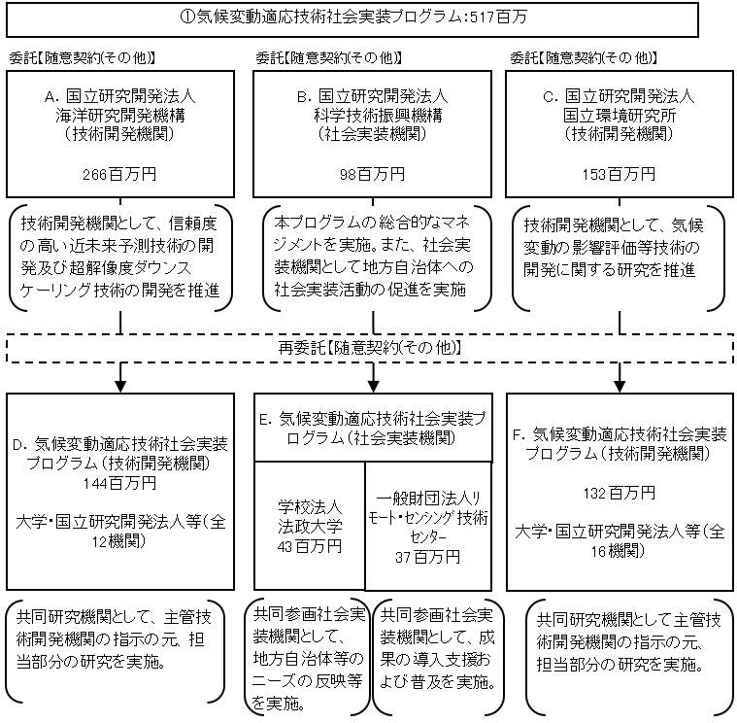

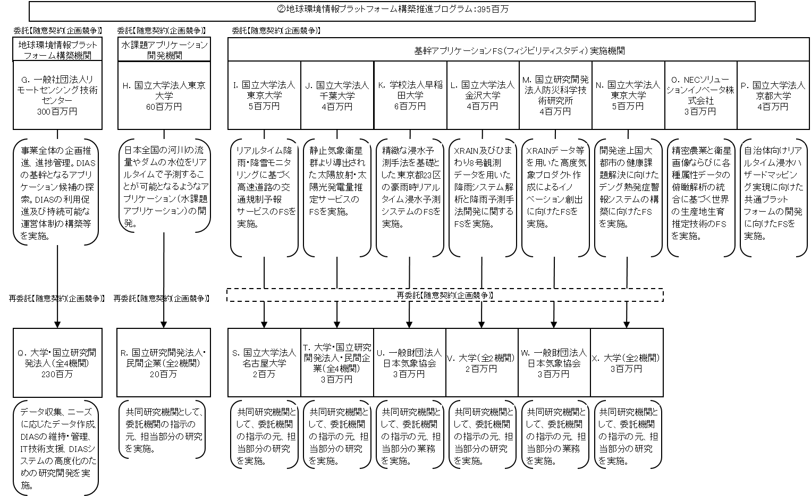

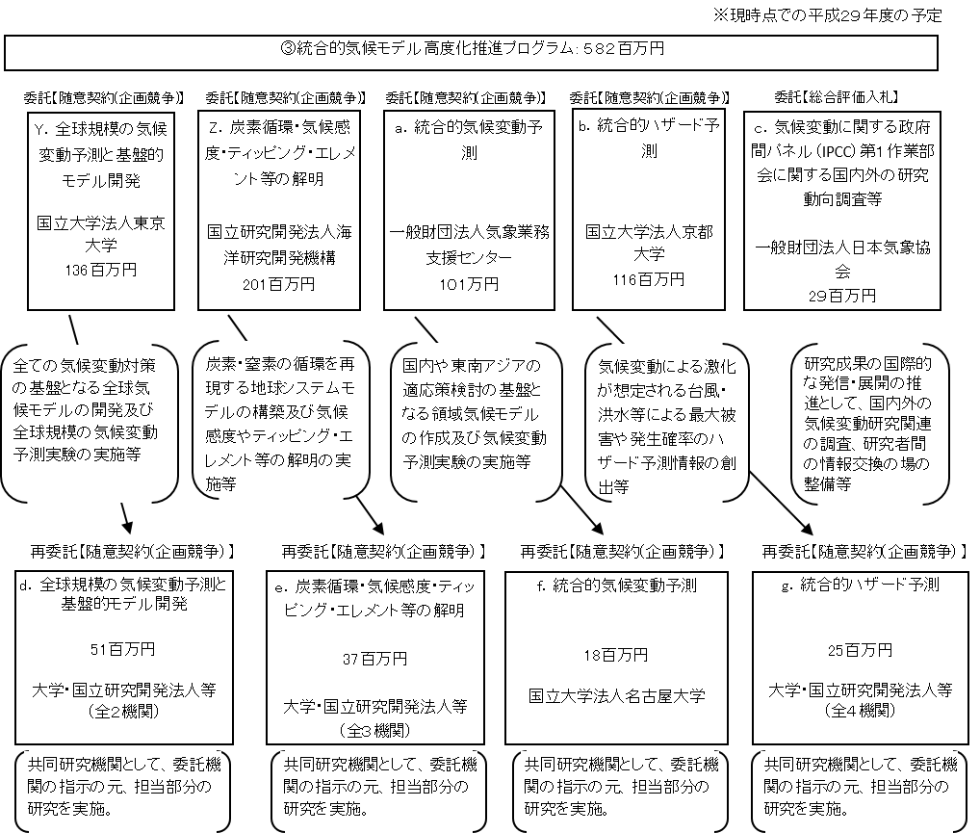

費目・使途 （「資金の流れ」においてブロックごとに最大の金額が支出されている者について記載する。費目と使途の双方で実情が分かるように記載） |  |  |  |  | A.国立研究開発法人海洋研究開発機構 |  |  |  |  |  |  |  |  |  |  |  |  | B.国立研究開発法人科学技術振興機構
 |  |  |  |  | 費 目 |  |  | 使 途 |  |  |  |  |  |  |  | 金 額 (百万円） |  | 費 目 |  |  |  | 使 途 |  |  |  |  |  |  |  |  |  |  | 金 額 (百万円）
 |  |  |  |  | 委託費 |  |  | 共同研究の委託費 |  |  |  |  |  |  |  | 144 |  | 委託費 |  |  |  | 共同研究の委託費 |  |  |  |  |  |  |  |  |  |  | 81
 |  |  |  |  | 設備備品費 |  |  | ストレージ、サーバ、PC等 |  |  |  |  |  |  |  | 4 |  | 人件費 |  |  |  | 業務担当職員、社会保険料等事業主負担分 |  |  |  |  |  |  |  |  |  |  | 11
 |  |  |  |  | 業務実施費 |  |  | 消耗品等 |  |  |  |  |  |  |  | 5 |  | 業務実施費 |  |  |  | 国内旅費 |  |  |  |  |  |  |  |  |  |  | 1
 |  |  |  |  |  |  |  | 雑役務費 |  |  |  |  |  |  |  | 14 |  |  |  |  |  | 諸謝金 |  |  |  |  |  |  |  |  |  |  | 2
 |  |  |  |  |  |  |  | 外国旅費 |  |  |  |  |  |  |  | 6 |  |  |  |  |  | 会議開催費、消耗品費、消費税相当額 |  |  |  |  |  |  |  |  |  |  | 1
 |  |  |  |  |  |  |  | 国内旅費 |  |  |  |  |  |  |  | 6 |  | 一般管理費 |  |  |  | 上記経費の10％ |  |  |  |  |  |  |  |  |  |  | 2
 |  |  |  |  |  |  |  | 外国人等招へい旅費、電気計算機諸費、消費税相当額 |  |  |  |  |  |  |  | 12
 |  |  |  |  | 人件費 |  |  | 業務担当職員、社会保険料等事業主負担分 |  |  |  |  |  |  |  | 64
 |  |  |  |  | 一般管理費 |  |  | 上記経費の10％ |  |  |  |  |  |  |  | 11
 |  |  |  |  | 計 |  |  |  |  |  |  |  |  |  |  | 266 |  | 計 |  |  |  |  |  |  |  |  |  |  |  |  |  |  | 98
 |  |  |  |  | C.国立研究開発法人国立環境研究所 |  |  |  |  |  |  |  |  |  |  |  |  | D.国立研究開発法人防災科学技術研究所
 |  |  |  |  | 費 目 |  |  | 使 途 |  |  |  |  |  |  |  | 金 額 (百万円） |  | 費 目 |  |  |  | 使 途 |  |  |  |  |  |  |  |  |  |  | 金 額 (百万円）
 |  |  |  |  | 委託費 |  |  | 共同研究の委託費 |  |  |  |  |  |  |  | 132 |  | 人件費 |  |  |  | 業務担当職員、補助者、社会保険料等事業主負担分 |  |  |  |  |  |  |  |  |  |  | 15
 |  |  |  |  | 人件費 |  |  | 業務担当職員、補助者、社会保険料等事業主負担分 |  |  |  |  |  |  |  | 8 |  | 業務実施費 |  |  |  | 雑役務費 |  |  |  |  |  |  |  |  |  |  | 4
 |  |  |  |  | 業務実施費 |  |  | 雑役務費 |  |  |  |  |  |  |  | 10 |  |  |  |  |  | 外国旅費 |  |  |  |  |  |  |  |  |  |  | 2
 |  |  |  |  |  |  |  | 国内旅費、消耗品費、消費税相当額 |  |  |  |  |  |  |  | 1 |  |  |  |  |  | 国内旅費 |  |  |  |  |  |  |  |  |  |  | 2
 |  |  |  |  | 一般管理費 |  |  | 上記経費の10％ |  |  |  |  |  |  |  | 2 |  |  |  |  |  | 消耗品費、消費税相当額 |  |  |  |  |  |  |  |  |  |  | 2
 |  |  |  |  |  |  |  |  |  |  |  |  |  |  |  |  |  | 一般管理費 |  |  |  | 上記経費の10％ |  |  |  |  |  |  |  |  |  |  | 2
 |  |  |  |  | 計 |  |  |  |  |  |  |  |  |  |  | 153 |  | 計 |  |  |  |  |  |  |  |  |  |  |  |  |  |  | 27
 |  |  |  |  | E.学校法人法政大学 |  |  |  |  |  |  |  |  |  |  |  |  | F. 国立大学法人東北大学
 |  |  |  |  | 費 目 |  |  | 使 途 |  |  |  |  |  |  |  | 金 額 (百万円） |  | 費 目 |  |  |  | 使 途 |  |  |  |  |  |  |  |  |  |  | 金 額 (百万円）
 |  |  |  |  | 業務実施費 |  |  | 雑役務費 |  |  |  |  |  |  |  | 20 |  | 設備備品費 |  |  |  | 流速計、光度計、ワークステーション等 |  |  |  |  |  |  |  |  |  |  | 3
 |  |  |  |  |  |  |  | 国内旅費 |  |  |  |  |  |  |  | 2 |  | 人件費 |  |  |  | 補助者、社会保険料等事業主負担分 |  |  |  |  |  |  |  |  |  |  | 10
 |  |  |  |  |  |  |  | 諸謝金 |  |  |  |  |  |  |  | 2 |  | 業務実施費 |  |  |  | 外国旅費 |  |  |  |  |  |  |  |  |  |  | 2
 |  |  |  |  |  |  |  | 消耗品費、外国旅費、会議開催費、通信運搬費、印刷製本費、消費税相当額 |  |  |  |  |  |  |  | 3 |  |  |  |  |  | 国内旅費 |  |  |  |  |  |  |  |  |  |  | 1
 |  |  |  |  | 人件費 |  |  | 業務担当職員、補助者、社会保険料等事業主負担分 |  |  |  |  |  |  |  | 12 |  |  |  |  |  | 雑役務費、諸謝金、消耗品費、消費税相当額 |  |  |  |  |  |  |  |  |  |  | 2
 |  |  |  |  | 一般管理費 |  |  | 上記経費の10％ |  |  |  |  |  |  |  | 4 |  | 一般管理費 |  |  |  | 上記経費の10％ |  |  |  |  |  |  |  |  |  |  | 2
 |  |  |  |  | 計 |  |  |  |  |  |  |  |  |  |  | 43 |  | 計 |  |  |  |  |  |  |  |  |  |  |  |  |  |  | 20
 |  |  |  |  | G.一般社団法人リモートセンシング技術センター |  |  |  |  |  |  |  |  |  |  |  |  | H.国立大学法人東京大学
 |  |  |  |  | 費 目 |  |  | 使 途 |  |  |  |  |  |  |  | 金 額 (百万円） |  | 費 目 |  |  |  | 使 途 |  |  |  |  |  |  |  |  |  |  | 金 額 (百万円）
 |  |  |  |  | 委託費 |  |  | 共同研究の委託費 |  |  |  |  |  |  |  | 230 |  | 委託費 |  |  |  | 共同研究の委託費 |  |  |  |  |  |  |  |  |  |  | 20
 |  |  |  |  | 業務実施費 |  |  | 雑役務費 |  |  |  |  |  |  |  | 40 |  | 人件費 |  |  |  | 業務担当職員、社会保険料等事業主負担分 |  |  |  |  |  |  |  |  |  |  | 28
 |  |  |  |  |  |  |  | 外国旅費 |  |  |  |  |  |  |  | 2 |  | 業務実施費 |  |  |  | 借損料、外国旅費、通信運搬費、消費税相当額等 |  |  |  |  |  |  |  |  |  |  | 5
 |  |  |  |  |  |  |  | 国内旅費 |  |  |  |  |  |  |  | 2 |  | 設備備品費 |  |  |  | ストレージ、サーバ、PC等 |  |  |  |  |  |  |  |  |  |  | 3
 |  |  |  |  |  |  |  | 消耗品費、外国旅費、会議開催費、通信運搬費、印刷製本費、消費税相当額 |  |  |  |  |  |  |  | 3 |  | 一般管理費 |  |  |  | 上記経費の10％ |  |  |  |  |  |  |  |  |  |  | 4
 |  |  |  |  | 人件費 |  |  | 業務担当職員、社会保険料等事業主負担分 |  |  |  |  |  |  |  | 17
 |  |  |  |  | 一般管理費 |  |  | 上記経費の10％ |  |  |  |  |  |  |  | 6

 |  |  |  |  | 計 |  |  |  |  |  |  |  |  |  |  | 300 |  | 計 |  |  |  |  |  |  |  |  |  |  |  |  |  |  | 60
費目・使途欄についてさらに記載が必要な場合はチェックの上【別紙２】に記載 |  |  |  |  |  |  |  |  |  |  |  |  |  |  |  |  |  |  |  |  |  |  |  |  |  | チェック |  | ☑

 | 支出先上位１０者リスト
 | A.
 |  | 支 出 先 |  |  |  |  | 法 人 番 号 |  |  |  | 業 務 概 要 |  |  |  |  | 支 出 額 （百万円） |  | 契約方式等 |  |  |  | 入札者数 （応募者数） |  |  |  | 落札率 |  |  | 一者応札・一者応募又は 競争性のない随意契約となった 理由及び改善策 （支出額10億円以上）
1 |  | 国立研究開発法人海洋研究開発機構 |  |  |  |  | 7021005008268 |  |  |  | 信頼度の高い近未来予測技術の開発及び超解像度ダウンスケーリング技術の開発 |  |  |  |  | 266 |  | 随意契約 （その他） |  |  |  | - |  |  |  | 100 |  |  | -

 | B
 |  | 支 出 先 |  |  |  |  | 法 人 番 号 |  |  |  | 業 務 概 要 |  |  |  |  | 支 出 額 （百万円） |  | 契約方式等 |  |  |  | 入札者数 （応募者数） |  |  |  | 落札率 |  |  | 一者応札・一者応募又は 競争性のない随意契約となった 理由及び改善策 （支出額10億円以上）
1 |  | 国立研究開発法人科学技術振興機構 |  |  |  |  | 4030005012570 |  |  |  | 総合的なマネジメント、地方自治体への社会実装活動の促進 |  |  |  |  | 98 |  | 随意契約 （その他） |  |  |  | - |  |  |  | 100 |  |  | -

 | C
 |  | 支 出 先 |  |  |  |  | 法 人 番 号 |  |  |  | 業 務 概 要 |  |  |  |  | 支 出 額 （百万円） |  | 契約方式等 |  |  |  | 入札者数 （応募者数） |  |  |  | 落札率 |  |  | 一者応札・一者応募又は 競争性のない随意契約となった 理由及び改善策 （支出額10億円以上）
1 |  | 国立研究開発法人国立環境研究所 |  |  |  |  | 6050005005208 |  |  |  | 気候変動の影響評価等技術の開発 |  |  |  |  | 153 |  | 随意契約 （その他） |  |  |  | - |  |  |  | 100 |  |  | -

 | D
 |  | 支 出 先 |  |  |  |  | 法 人 番 号 |  |  |  | 業 務 概 要 |  |  |  |  | 支 出 額 （百万円） |  | 契約方式等 |  |  |  | 入札者数 （応募者数） |  |  |  | 落札率 |  |  | 一者応札・一者応募又は 競争性のない随意契約となった 理由及び改善策 （支出額10億円以上）
1 |  | 国立研究開発法人防災科学技術研究所 |  |  |  |  | 3050005005210 |  |  |  | 超解像度ダウンスケーリング技術の開発 |  |  |  |  | 27 |  | 随意契約 （その他） |  |  |  | - |  |  |  | 100 |  |  | -
2 |  | 国立大学法人北海道大学 |  |  |  |  | 6430005004014 |  |  |  | 信頼度の高い近未来予測技術の開発 |  |  |  |  | 26 |  | 随意契約 （その他） |  |  |  | - |  |  |  | 100 |  |  | -
3 |  | 国立大学法人東北大学 |  |  |  |  | 7370005002147 |  |  |  | 超解像度ダウンスケーリング技術の開発 |  |  |  |  | 14 |  | 随意契約 （その他） |  |  |  | - |  |  |  | 100 |  |  | -
4 |  | 国立大学法人京都大学学術情報メディアセンター |  |  |  |  | 3130005005532 |  |  |  | 信頼度の高い近未来予測技術の開発 |  |  |  |  | 10 |  | 随意契約 （その他） |  |  |  | - |  |  |  | 100 |  |  | -
5 |  | 国立大学法人長崎大学 |  |  |  |  | 3310005001777 |  |  |  | 超解像度ダウンスケーリング技術の開発 |  |  |  |  | 10 |  | 随意契約 （その他） |  |  |  | - |  |  |  | 100 |  |  | -
6 |  | 国立研究開発法人農業環境技術研究所 |  |  |  |  | 1050005005204 |  |  |  | 主要作物影響・適応評価モデル開発 |  |  |  |  | 10 |  | 随意契約 （企画競争） |  |  |  | - |  |  |  | 100 |  |  | -
7 |  | 国立大学法人東京工業大学 |  |  |  |  | 9013205001282 |  |  |  | 超解像度ダウンスケーリング技術の開発 |  |  |  |  | 10 |  | 随意契約 （その他） |  |  |  | - |  |  |  | 100 |  |  | -
8 |  | 国立大学法人京都大学防災研究所 |  |  |  |  | 3130005005532 |  |  |  | 超解像度ダウンスケーリング技術の開発 |  |  |  |  | 10 |  | 随意契約 （その他） |  |  |  | - |  |  |  | 100 |  |  | -
9 |  | 国立大学法人筑波大学 |  |  |  |  | 5050005005266 |  |  |  | 超解像度ダウンスケーリング技術の開発 |  |  |  |  | 7 |  | 随意契約 （その他） |  |  |  | - |  |  |  | 100 |  |  | -
10 |  | 埼玉県 |  |  |  |  | 1000020110001 |  |  |  | モデル自治体等における技術開発 |  |  |  |  | 7 |  | 随意契約 （その他） |  |  |  | - |  |  |  | 100 |  |  | -

 | E
 |  | 支 出 先 |  |  |  |  | 法 人 番 号 |  |  |  | 業 務 概 要 |  |  |  |  | 支 出 額 （百万円） |  | 契約方式等 |  |  |  | 入札者数 （応募者数） |  |  |  | 落札率 |  |  | 一者応札・一者応募又は 競争性のない随意契約となった 理由及び改善策 （支出額10億円以上）
1 |  | 学校法人法政大学 |  |  |  |  | 4010005002359 |  |  |  | 地方自治体等のニーズの反映、手法の構築の実施 |  |  |  |  | 43 |  | 随意契約 （その他） |  |  |  | - |  |  |  | 100 |  |  | -
2 |  | 一般財団法人ﾘﾓｰﾄ・ｾﾝｼﾝｸﾞ技術ｾﾝﾀ- |  |  |  |  | 8010405009768 |  |  |  | 成果の導入支援普及の実施 |  |  |  |  | 37 |  | 随意契約 （その他） |  |  |  | - |  |  |  | 100 |  |  | -

 | F
 |  | 支 出 先 |  |  |  |  | 法 人 番 号 |  |  |  | 業 務 概 要 |  |  |  |  | 支 出 額 （百万円） |  | 契約方式等 |  |  |  | 入札者数 （応募者数） |  |  |  | 落札率 |  |  | 一者応札・一者応募又は 競争性のない随意契約となった 理由及び改善策 （支出額10億円以上）
1 |  | 国立大学法人東北大学 |  |  |  |  | 7370005002147 |  |  |  | 水災害リスクマップの高度利用技術開発 |  |  |  |  | 21 |  | 随意契約 （その他） |  |  |  | - |  |  |  | 100 |  |  | -
2 |  | 国立大学法人九州大学 |  |  |  |  | 3290005003743 |  |  |  | 地域詳細型高潮・水土砂災害適応策評価モデルの開発 |  |  |  |  | 12 |  | 随意契約 （その他） |  |  |  | - |  |  |  | 100 |  |  | -
3 |  | 国立研究開発法人森林総合研究所 |  |  |  |  | 4050005005317 |  |  |  | 森林生態系適域推計モデルの開発 |  |  |  |  | 9 |  | 随意契約 （その他） |  |  |  | - |  |  |  | 100 |  |  | -
4 |  | 国立大学法人茨城大学 |  |  |  |  | 5050005001769 |  |  |  | 多作物を対象とした統計系モデル開発 |  |  |  |  | 9 |  | 随意契約 （その他） |  |  |  | - |  |  |  | 100 |  |  | -
5 |  | 国立研究開発法人水産研究・教育機構 |  |  |  |  | 1020005004051 |  |  |  | 気候変動に伴う沿岸環境急変現象の変動と影響評価モデル開発 |  |  |  |  | 8 |  | 随意契約 （その他） |  |  |  | - |  |  |  | 100 |  |  | -
6 |  | 長野県環境保全研究所 |  |  |  |  | 1000020200000 |  |  |  | 長野県における農業・防災・生態系を主とした気候変動適応の推進体制構築及び汎用的な影響・適応策評価技術開発支援 |  |  |  |  | 8 |  | 随意契約 （その他） |  |  |  | - |  |  |  | 100 |  |  | -
7 |  | 国立研究開発法人農業環境技術研究所 |  |  |  |  | 1050005005204 |  |  |  | 主要作物影響・適応評価モデル開発 |  |  |  |  | 8 |  | 随意契約 （その他） |  |  |  | - |  |  |  | 100 |  |  | -
8 |  | 国立大学法人福島大学 |  |  |  |  | 1380005002234 |  |  |  | 土砂災害リスクマップの高度利用技術開発 |  |  |  |  | 8 |  | 随意契約 （その他） |  |  |  | - |  |  |  | 100 |  |  | -
9 |  | 公立大学法人高知工科大学 |  |  |  |  | 9490005001969 |  |  |  | 四国における水資源・防災・農業・林業を主とした気候適応の推進体制構築および汎用的な影響・適応策評価技術開発支援 |  |  |  |  | 8 |  | 随意契約 （その他） |  |  |  | - |  |  |  | 100 |  |  | -
10 |  | 国立大学法人岐阜大学地域減災研究センター |  |  |  |  | 5200005002181 |  |  |  | 岐阜県における防災を主とした気候変動適応の推進体制構築及び汎用的な影響・適応策評価技術開発支援 |  |  |  |  | 8 |  | 随意契約 （その他） |  |  |  | - |  |  |  | 100 |  |  | -

 | G
 |  | 支 出 先 |  |  |  |  | 法 人 番 号 |  |  |  | 業 務 概 要 |  |  |  |  | 支 出 額 （百万円） |  | 契約方式等 |  |  |  | 入札者数 （応募者数） |  |  |  | 落札率 |  |  | 一者応札・一者応募又は 競争性のない随意契約となった 理由及び改善策 （支出額10億円以上）
1 |  | 一般財団法人リモートセンシング技術センター |  |  |  |  | 8010405009768 |  |  |  | 事業全体の企画推進、進捗管理。DIASの利用促進及び持続可能な運営体制の構築等 |  |  |  |  | 300 |  | 随意契約 （企画競争） |  |  |  | 1 |  |  |  | 100 |  |  | -

 | H
 |  | 支 出 先 |  |  |  |  | 法 人 番 号 |  |  |  | 業 務 概 要 |  |  |  |  | 支 出 額 （百万円） |  | 契約方式等 |  |  |  | 入札者数 （応募者数） |  |  |  | 落札率 |  |  | 一者応札・一者応募又は 競争性のない随意契約となった 理由及び改善策 （支出額10億円以上）
1 |  | 国立大学法人東京大学 |  |  |  |  | 5010005007398 |  |  |  | 水課題アプリケーションの構築および他分野への展開支援 |  |  |  |  | 60 |  | 随意契約 （企画競争） |  |  |  | 1 |  |  |  | 100 |  |  | -
支出先上位10者リスト欄についてさらに記載が必要な場合はチェックの上【別紙３】に記載 |  |  |  |  |  |  |  |  |  |  |  |  |  |  |  |  |  |  |  |  |  |  |  |  |  | チェック |  | ☑

 | 国庫債務負担行為等による契約先上位10者リスト
 |  | ﾌﾞﾛｯｸ 名 | 契 約 先 |  |  |  | 法 人 番 号 |  |  |  | 業 務 概 要 |  |  |  |  | 契約額 （百万円） |  | 契約方式 |  |  |  | 入札者数 （応募者数） |  |  |  | 落札率 |  |  | 一者応札・一者応募又は 競争性のない随意契約となった理由及び改善策 （契約額10億円以上）
1 |  |  | - |  |  |  | - |  |  |  | - |  |  |  |  | - |  | - |  |  |  | - |  |  |  | - |  |  | -

